سامان فاطمی کوتاه مدت
شرکت پالایش میعانات گازی آدیش جنوبی |  |  | 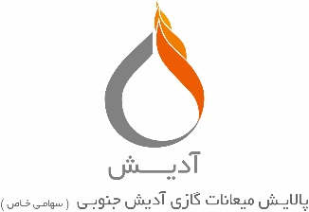
صورت مغایرت بانک سامان شعبه دکتر فاطمی حساب کوتاه مدت 1-2189814-810-810 منتهی به تاریخ 1399/12/30
شماره حساب |  | تفضیلی:
مانده دفاتر |  | مانده بانک

اضافه میشود : |  | اضافه میشود :

جمع | 0 | جمع | 0
کسر میشود : | 0 | کسر میشود : | 0
 | 0 |  | 0
 | 0 |  | 0
 | 0 |  | 0
 | 0 |  | 0
 | 0 |  | 0
 | 0 |  | 0
 | 0 |  | 0
جمع | 0 | جمع | 0
مانده دفاتر | 0 | ماند بانک | 0

تهیه کننده : |  | تایید کننده :

